상품제안서
알로 갤럭시 애플 호환형 3in1 멀티고속 무선충전기 | 상품코드: S42007

 |  |  |  |  |  |  | 02-713-8555 | www.synergygift.co.kr
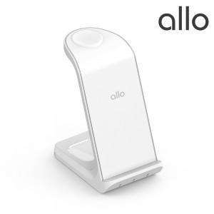 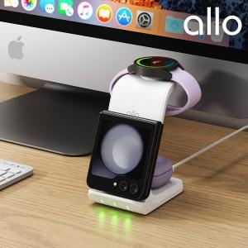

【상세/제작정보】 | <span style="font-size: 14pt;">※ 기본수량 미만 진행시 인쇄비, 포장비, 배송비 발생됩니다.(별도문의)</span>

【인쇄/포장옵션】 | 레이저 / 포장지포장

【공급단가】 | 수량 | 30~ | 50~ | 100~ | 300~ | 500~
*VAT별도 | 단가 | 27,950원 | 27,040원 | 26,360원 | 25,450원 | 24,990원

【상품 URL】 | https://www.synergygift.co.kr:443/src/goods_detail.php?gdno=42007

